상품제안서
양장 노출제본 커스텀커버 25절/32절(변형) | 상품코드: S43546

 |  |  |  |  |  |  | 02-713-8555 | www.synergygift.co.kr
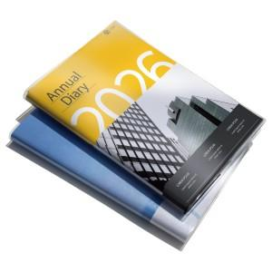

【상세/제작정보】 | <span style="font-size: 14pt;">※ 개별 opp포장 200개 미만 진행시 일괄 9만원 부가세별도 추가비용 발생됩니다.<br></span><span style="font-size: 14pt;">※ 삽지추가 300부 부터 가능합니다.​</span><p>&nbsp;</p>

【인쇄/포장옵션】 | 풀칼라 / OPP(비닐)

【공급단가】 | 수량 | 100~ | 200~ | 500~ | 1,000~ | 3,000~
*VAT별도 | 25절 | 5,800원 | 5,650원 | 5,400원 | 5,300원 | 5,200원
 | 별절(32절변형) | 5,550원 | 5,400원 | 5,200원 | 5,130원 | 4,980원

【상품 URL】 | https://www.synergygift.co.kr:443/src/goods_detail.php?gdno=43546

